Bug Report
Bug Report – Talento Lab
ID | Título | Descripción | Tipo De Defecto | Pasos Para Reproducir | Severidad | Prioridad | Entorno | Evidencia adjunta
BR-01- TC-01 Registro__Login | Registro falla al crear usuario | El sistema completa el registro exitoso pero permite cuentas inválidas y duplicadas | Funcional | 1. Ir a registrate 2. Completar datos 3. Confirmar | Critica | Alta | Windows 10 / Chrome - Desktop
BR-02- TC-02 Registro__Input | Inputs sin labels | Los campos del formulario de registro no poseen labels descriptivos. | De Interfaz | 1. Ir a registrate 2. Click e ingresar | Media | Media | Windows 10 / Chrome - Desktop
BR-03- TC-03 Registro__User | Validaciones de Campos | 1. El campo “Nombre” acepta valores numéricos. 2. El campo "Email" permite registros sin formato válido (“@”). 3. El campo "contraseña" no permite verificar su contenido. 4. Registrarse solo valida "Carga de cv". 5.Cargar CV no deberia ser obligatorio para crear un usuario. | Funcional | 1. Ir a registrate. 2. Click e ingresar. 3. Ingresar numeros en el campo "Nombre". 4. Ingresar datos errones en campo "Email". 5. Click en boton "ver contraseña". 6. Registrarse sin subir archivo Cv. | Critica | Alta | Windows 10 / Chrome - Desktop | 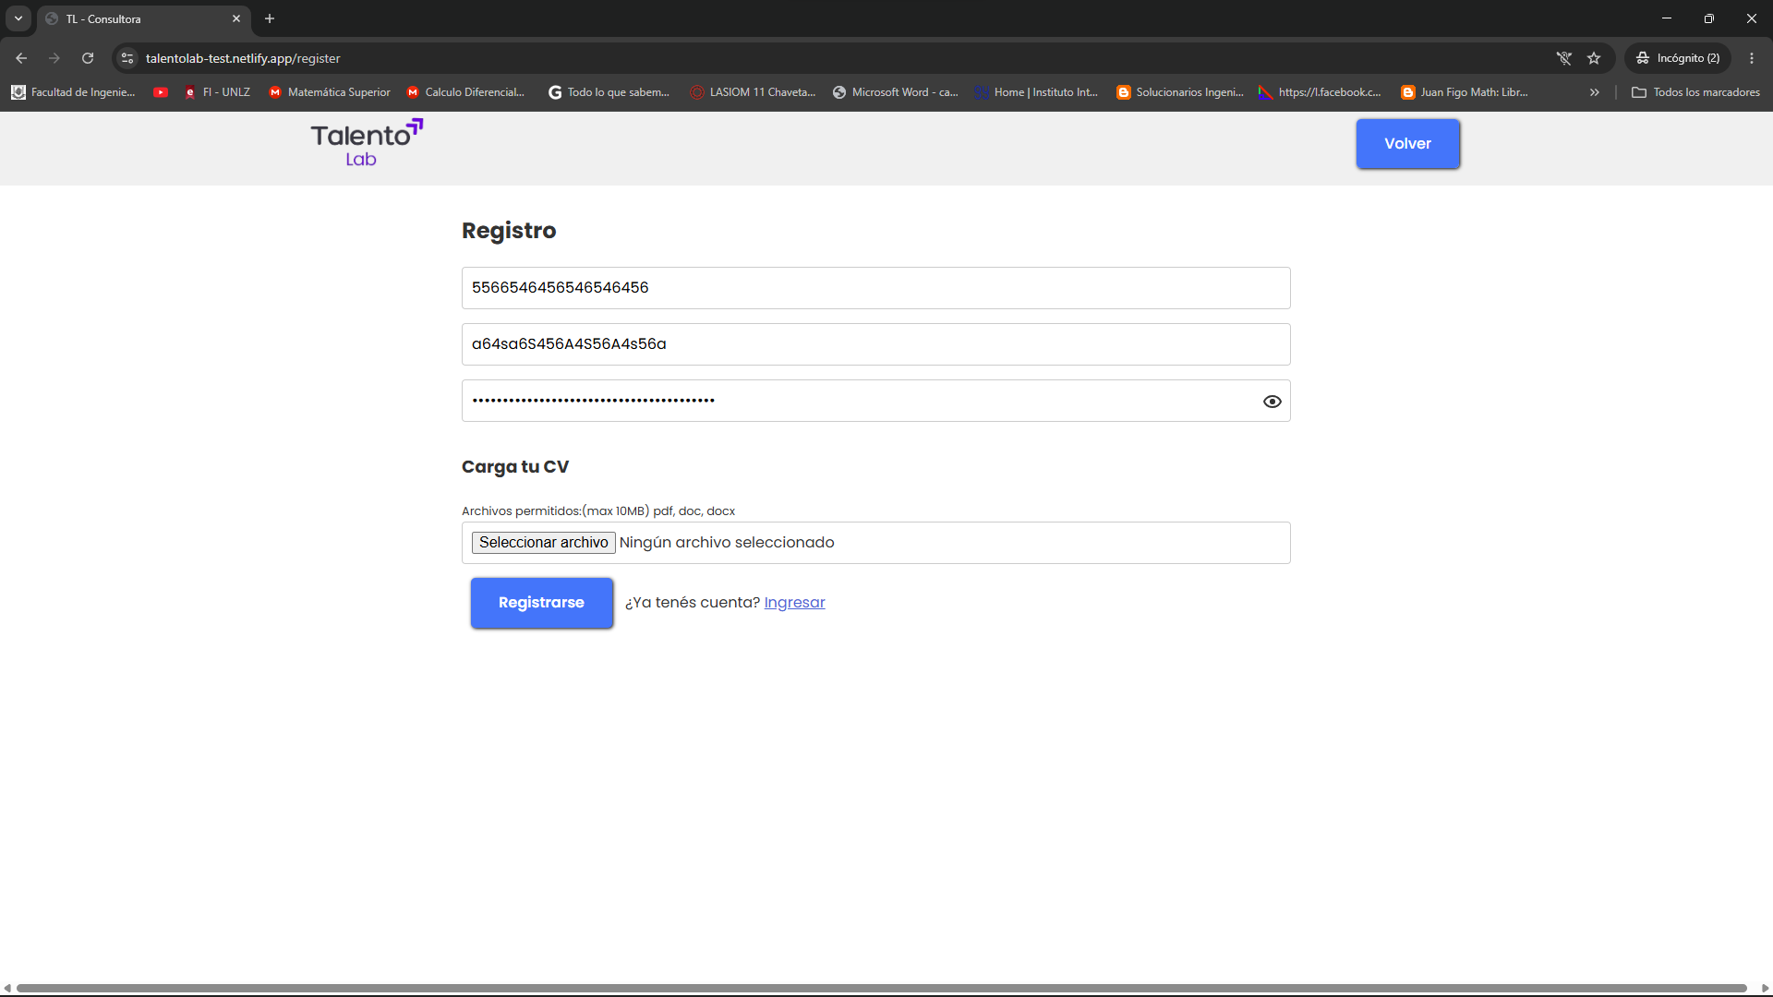
BR-04 | Botón volver no funciona | El botón “Volver” no redirige al home correctamente. | Logico | 1. Ir a registrate. 2. Click en boton volver. | Media | Media | Windows 10 / Chrome - Desktop | 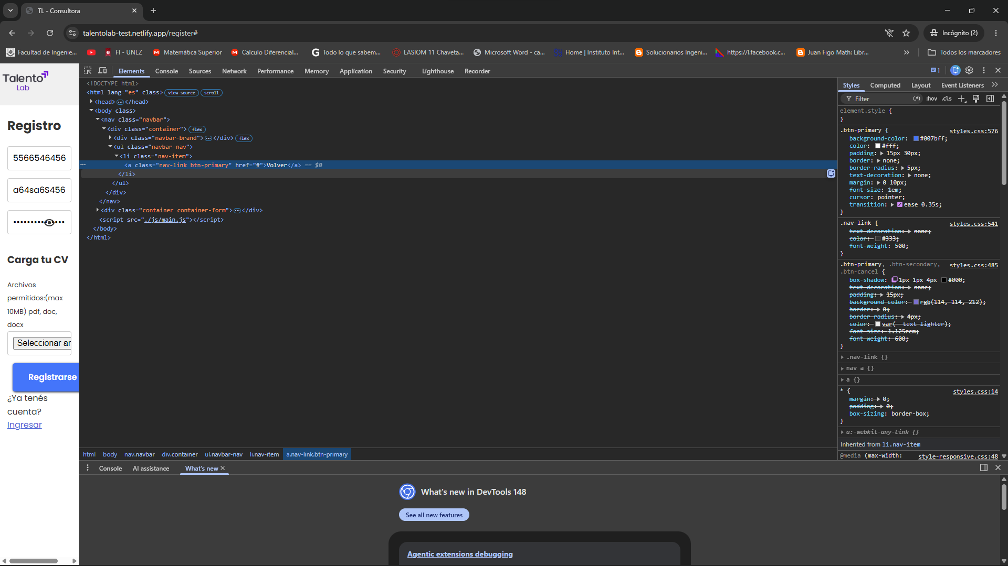
BR-05- TC-04 Login__Login | Boton con texto incorrecto | En la pantalla principal (Home), el botón destinado al acceso de usuarios registrados muestra el texto “Carga tu CV” en lugar de “Ingresar” o “Iniciar sesión”. | De Interfaz | 1. Ir a esquina superior derecha del home. | Media | Media | Windows 10 / Chrome - Desktop
BR-06 TC-04 Login__Login | Boton ingresar no funciona | No permite el ingreso correctamente marcando "error interno del servidor" | Funcional | 1. Ir a "Carga tu Cv" y hacer clic. 2. Clic en boton "ingresar". | Critica | Alta | Windows 10 / Chrome - Desktop
BR-07- TC-05 Login__Input | Inputs sin labels | Los campos del formulario de registro no poseen labels descriptivos. | De Interfaz | 1. Ir a "Carga tu Cv" y hacer clic. | Media | Media | Windows 10 / Chrome - Desktop
BR-08- TC-06 Login__User | Validaciones de Campos | 1. El campo "Email" permite registros sin formato válido (“@”). 2. El campo "contraseña" no permite verificar su contenido. | Funcional | 1. Ir a "Carga tu Cv" y hacer clic. 2. Ingresar numeros en el campo "Nombre". 3. Ingresar datos errones en campo "Email". 4. Click en boton "ver contraseña". | Critica | Alta | Windows 10 / Chrome - Desktop | 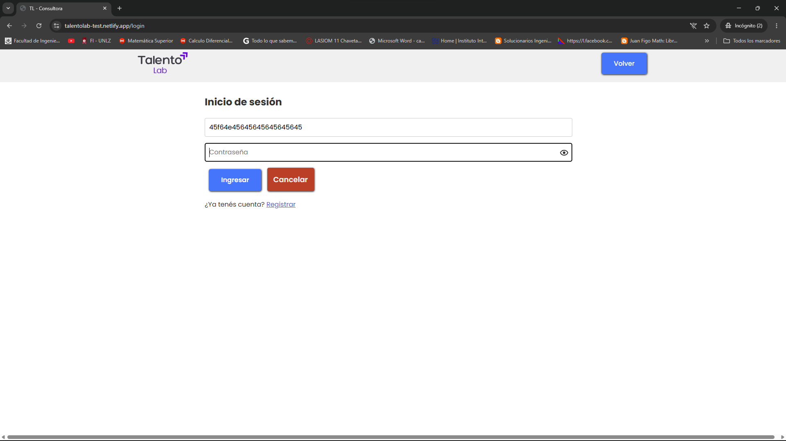
BR-09 | Boton Ingresar/Cancelar | 1. Tienen diferentes tamaños 2. Boton Ingresar no permite el ingreso correctamente marcando "error interno del servidor" | Funcional | 1. Ir a "Carga tu Cv" y hacer clic. 2. Hacer clic en "ingresar". | Critica | Alta | Windows 10 / Chrome - Desktop
BR-10 | Boton Registrar | 1. Al hacer clic no hace ninguna acción 2. Se deberia agregar otro boton de "Olvide mi contraseña" | Logico | 1. Ir a "Carga tu Cv" y hacer clic. 2. Hacer clic en "Registrar". | Critica | Alta | Windows 10 / Chrome - Desktop
BR-11- TC-08 Cv | Cv Validaciones | El sistema permite subir archivos sin validar el formato , ni tamaño ni tipo de archivo permitido (.pdf, .doc, etc.). | Funcional | 1. Ir a "Carga tu Cv" y hacer clic. 2. Ir a "Seleccionar Archivo". | Alta | Alta | Windows 10 / Chrome - Desktop
BR-12- TC-21 Home__Form | Inputs y Validaciones de Formulario | Los campos del formulario de registro no poseen labels descriptivos ni validaciones de envio (faltan required,labels,validaciones) | De Interfaz | 1. Ir a contacto 2. Ingresar numeros en el campo "Nombre". 3. Ingresar datos errones en campo "Email". | Media | Media | Windows 10 / Chrome - Desktop
BR-13 | Boton Enviar | No permite el envio correctamente marcando "Hubo un error: Unexpected token '<', "" | Logico | 1. Ir a contacto 2. Llenar formulario. 3.Click en "Enviar". | Media | Media | Windows 10 / Chrome - Desktop

Dashboard
QA Dashboard
KPI | Valor
Test Cases | 21
Éxitos | 1
Fallos | 3
Bloqueados | 16
No Ejecutados | 1
Porcentaje de éxito | 5%

Estado | Cantidad
Éxitos | 1
Bloqueados | 16
Fallos | 3
No Ejecutados | 1

Prioridades Test Case
Prioridad | Cantidad
Critica | 3
Alta | 8
Media | 10
Baja | 0

Covertura por Funcionalidad
Funcionalidad | Covertura
Registro | 100%
Login | 100%
Perfil | 100%
Carga de CV | 100%
Búsqueda de empleos | 100%
Postulación | 100%
Notificaciones | 100%
Recomendaciones | 100%
Seguridad | 100%
Compatibilidad | 0%
Contacto | 100%

